Sheet1
Kas HUT RI Bapak-bapak RT 05 | 1500000 | Konsumsi + Snack @ Rp 35.000 X 200 | 7000000 | RENCANA ANGGARAN DANA PERINGATAN HUT RI KE 78 Tahun 2023 | Note :
Kas HUT RI Ibu-ibu RT 05 Agustusan | 2000000 | Tratak 4 Unit @ Rp 150.000 | 600000 |  | kolom A-C = SUMBER DATA, format nominal dibuat general
Donatur Kapling | 950000 | Lampu penerangan 5 Pcs @ Rp 30.000 | 150000 |  | Kolom E-G = Pengeluaran
Donatur Warga | 5480000 | Panggung 3 x 4 | 450000 |  | Kolom I = Nama event, harus diletakkan paling atas
 |  | Karpet 4 pcs @75rb | 0
 |  | Biaya transport bongkar pasang tratak | 150000
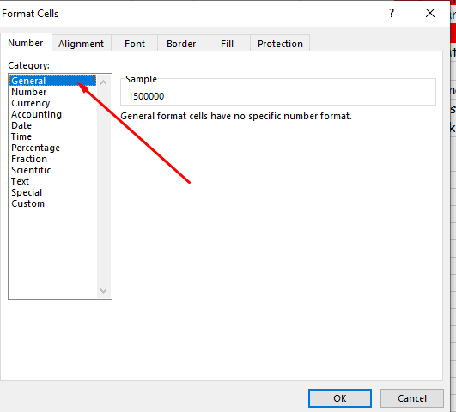
 |  | MMT | 0
 |  | Dokumentasi | 150000
 |  | Listrik | 200000
 |  | Lomba Anak-anak | 1650000
 |  | Sound Sistem | 250000
 |  | Kerja Bakti | 250000

